1.IDENTIFICACION
INFORMACIÓN GENERAL |  | INFORMACIÓN DEL ESTUDIO RESPECTIVO
 |  | NODO NÚMERO |  |  |  |  | 34013
 |  | INFORME NÚMERO |  |  |  |  | 1132
CONTRATISTA | UNIÓN TEMPORAL MOVILIDAD 2014 | ORDEN DE TRABAJO No. |  |  |  |  | PROGRAMACION BASICA
 |  | FECHA DE LA ORDEN DE TRABAJO |  |  |  |  | -
 |  | FECHA DE LA TOMA DE INFORMACIÓN |  |  |  |  | 120714
 |  | DÌA DE LA SEMANA
OBJETO DEL CONTRATO | REALIZAR LA TOMA DE INFORMACIÓN DE CAMPO, COMO INSUMO DEL PROGRAMA DE MONITOREO, SEGUIMIENTO Y PLANEACIÓN DEL TRÁNSITO Y EL TRANSPORTE DE BOGOTA D.C | TIPO DE ESTUDIO |  |  |  |  | VOLÚMENES POR TIPO DE VEHÍCULO
 |  | NOMBRE DEL ARCHIVO |  |  |  |  | 34013_AC_20_X_TV_39BISA_140712_VOL_V1.xlsx
 |  | CÓDIGO DEL ESTUDIO |  |  |  |  | VOL
 |  | LUGAR DE LA TOMA DE INFORMACIÓN
NÚMERO DE CONTRATO | 2072-2013 | COORDENADA X |  |  |  |  | LONGITUD
 |  | COORDENADA Y |  |  |  |  | LATITUD

FECHA DE INICIO DEL CONTRATO | 22-01-2014 | PROFESIONALES RESPONSABLES
 |  | CONSULTOR (DIRECTOR) |  |  |  |  | ING. MSC. SANDRA LUCIA NAVAS TEQUIA
 |  | CONSULTOR (COORDINADOR GENERAL) |  |  |  |  | ING. MSC. LUIS FERNANDO RUBIANO BARRERO
INTERVENTORÍA | UNIVERSIDAD NACIONAL DE COLOMBIA | CONSULTOR (EXPERTO EN TRÁNSITO Y TRANSPORTE) |  |  |  |  | ING. ESP. DIANA PAOLA PARADA
 |  | CONSULTOR (ING ANÀLISIS) |  |  |  |  | ING. IRINA ROCÍO GUTIÉRREZ
 |  | INTERVENTORÍA (DIRECTOR) |  |  |  |  | ING. MSC. ARTURO ZARATE
 |  | INTERVENTORÍA (ESPECIALISTA) |  |  |  |  | ING. MSC. WILLIAM CASTRO
 |  | INTERVENTORÍA (RESIDENTE) |  |  |  |  | ING. JOSÉ EDWIN TORRES
OBJETO DEL CONTRATO | INTERVENTORÍA TÉCNICA, ADMINISTRATIVA Y FINANCIERA PARA LA TOMA DE INFORMACIÓN DE CAMPO COMO INSUMO DEL PROGRAMA DE MONITOREO, SEGUIMIENTO Y PLANEACIÓN DEL TRÁNSITO Y TRANSPORTE DE BOGOTÁ D.C. | SUPERVISOR SECRETARIA MOVILIDAD |  |  |  |  | ING. FABIAN GONZALEZ

 |  | VERSIONES DEL ESTUDIO
 |  | NÚMERO |  | FECHA | OBSERVACIONES
NÚMERO DE CONTRATO | 2072-2013 | Versión 0 |  | 16/07/2014
 |  | Versión 1 |  | 18/07/2014 | SE INCLUYERON LAS OBSERVACIONES DE LA INTERVENTORÍA SEGÚN COMUNICADO FI-INT-CMTTUB14-345-14. SE DA RESPUESTA MEDIANTE COMUNICADO ICV-187-C-627. En la hoja 1. Identificación se ajustó el esquema de acuerdo a los movimientos presentados en el procesamiento. En la hoja 2. Base se revisaron los valores para los periodos indicados por la Interventoría y se corrigieron los valores presentados en los periodos de las 20:45 horas de livianos, 13:00 camiones de 2 ejes grandes, 17:30 bicicletas movimiento 1, 15:15 horas camiones de 2 ejes pequeño movimiento 2, 07:30 horas livianos movimiento 3 y 15:15 horas motos movimiento 3B, debido a que presentaban errores de digitación. En los periodos de las 09:00, 12:00-12:45 de busetas 19:30-20:00 de camiones de 2 ejes grandes del movimiento 1, 16:30 colectivos, 13:45 busetas, 10:45 de camiones de 2 ejes grandes movimiento 3 y 08:30 camiones de 2 ejes grandes en el movimiento 3B, donde se revisaron los valores con formato de campo y las variaciones se atribuyen a comportamiento normal del tránsito en la intersección. En el periodo de las 11:45 el volumen de livianos baja por congestión vehicular en la zona de aforo. En los periodos de las 07:45 horas movimiento 3 y 18:45 movimiento 3B el aumento en el volumen de motos debe al desarrollos de la hora pico tanto de la mañana como de la tarde. A las 22:15 horas aumenta el volumen de buses especiales sin evidenciarse causa en la zona de aforo, valor revisado en el formato de campo.
 |  | Versión 2
FECHA DE INICIO DEL CONTRATO | 21-01-2014 | Versión 3

 |  | DESCRIPCIÓN DE LA TOMA DE INFORMACIÓN
 |  | TIPO DE VEHÍCULO | FACTOR DE EQUIVALENCIA | MOVIMIENTOS AFORADOS |  |  | No. DE PERÍODOS | HORA
ESQUEMA |  |  |  | ACCESO | LENTA | RÁPIDA | HORARIO DEL PERÍODO No. 1 | 22:00-06:00
 |  | L | 1 | NORTE | 1 |  | HORARIO DEL PERÍODO No. 2 | 06:00-14:00
 |  | C | 2 | SUR | 2 |  | HORARIO DEL PERÍODO No. 3 | 14:00-22:00
 |  |  |  | OCCIDENTE | 3 | 3B | No. DE HORAS TOMADAS |  | 24
 |  | BT | 2 | ORIENTE | 4 |  | HORARIO DE LA TOMA DE INFORMACIÓN |  | 22:00-22:00
 |  | B | 2 |  |  |  | No. DE EQUIPOS UTILIZADOS |  | 12
 |  |  |  | OBSERVACIONES DE LA TOMA DE INFORMACIÒN
 |  | AL | 2 | OBSERVACION |  |  |  |  |  | ACCESO
 |  | AT | 2.5 | DISMINUYE EL VOLUMEN VEHICULAR A LAS 17:12 HORAS POR PASO DEL TREN. |  |  |  |  |  | ORIENTE
 |  | BA | 2.5 | DURANTE LA TOMA DE INFORMACIÓN SE PRESENTARON VARIACIONES EN LOS VEHÍCULOS DE SERVICIO PÚBLICO ESTOS SE ATRIBUYE A UN COMPORTAMIENTO NORMAL DEL FLUJO VEHICULAR PARA ESTA INTERSECCIÓN. |  |  |  |  |  | TODOS
 |  | ESP | 2
 |  | INT | 2
 |  | C2P | 2.5
 |  | C2G | 2.5
 |  | C3-C4 | 2.5
 |  | C5 | 2.5
 |  | >C5 | 2.5
 |  | M | 0.5
 |  | BIC | 0.3

 |  | ANALISIS PUNTUAL
 |  | LA INTERSECCIÓN DE LA AVENIDA CALLE 20 CON TRANSVERSAL 39 BISA SE ENCUENTRA UBICADA EN EL SECTOR ESTE DE LA CIUDAD. LA AVENIDA CALLE 20 ( AVENIDA LAS AMÉRICAS) CUENTA CON CUATRO CALZADAS DE CIRCULACIÓN , DOS OPERANDO EN SENTIDO OESTE-ESTE Y DOS EN SENTIDO ESTE-OESTE, DOS CALZADAS CENTRALES CON TRES CARRILES CADA UNA PARA TRANSPORTE MIXTO INCLUYE TPC Y DOS CALZADAS LATERALES CADA UNA CON DOS CARRILES . LA AVENIDA CALLE 20 HACIA EL NORTE CON LA AVENIDA CARRERA 40 CUENTA CON DOS CALZADAS DE CIRCULACIÓN OPERANDO EN SENTIDO NORTE-SUR Y VICEVERSA. CON DOS CARRILES DE CIRCULACIÓN, Y HACIA EL SUR CON LA TRANSVERSAL 39 BISA CUENTA CON DOS CALZADAS, EN SENTIDO SUR-NORTE Y VICEVERSA. EL VOLUMEN TOTAL AFORADO DURANTE EL DÍA FUE DE 118.580 VEHÍCULOS MIXTOS, COMPUESTOS DE LA SIGUIENTE MANERA: EL 70,3% CORRESPONDEN A VEHÍCULOS LIVIANOS, EL 16,6% A MOTOS, EL 7,7% TRANSPORTE PÚBLICO COLECTIVO (COLECTIVOS, BUSETA / BUSETON, BUSES, TM) Y EL 4,4% A VEHÍCULOS DE CARGA. LOS PERÍODOS DE MÁXIMA DEMANDA SE PRESENTAN ENTRE LAS 08:15 Y LAS 09:15 HORAS, Y ENTRE LAS 13:00 Y LAS 14:00 HORAS. LA HORA PICO TOTAL DE LA INTERSECCIÓN SE REGISTRA ENTRE LAS 13:00 Y LAS 14:00 HORAS, PERIODO EN EL QUE SE MOVILIZA UN TOTAL DE 8.089 VEHÍCULOS MIXTOS, DE LOS CUALES EL 69,2% CORRESPONDE A VEHÍCULOS LIVIANOS, EL 19,3% A MOTOS, EL 5,8% A TRANSPORTE PUBLICO COLECTIVO Y MASIVO, EL 4,9% A CAMIONES Y FINALMENTE LAS BICICLETAS CON UNA PARTICIPACIÓN DEL 0,8%.

 |  | REGISTRO FOTOGRÁFICO
 |  | 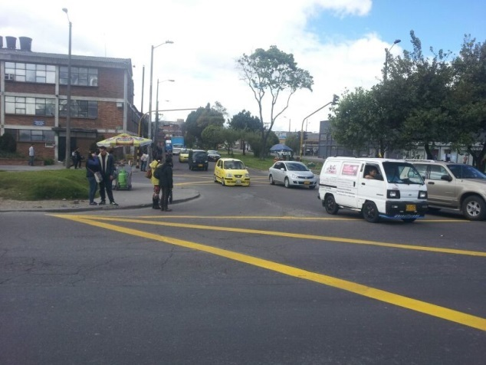 |  |  |  |  | 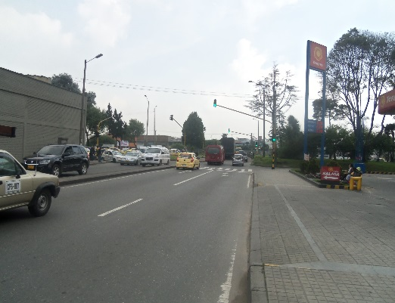

 |  | ACCESO NORTE |  |  |  |  | ACCESO SUR

 |  | 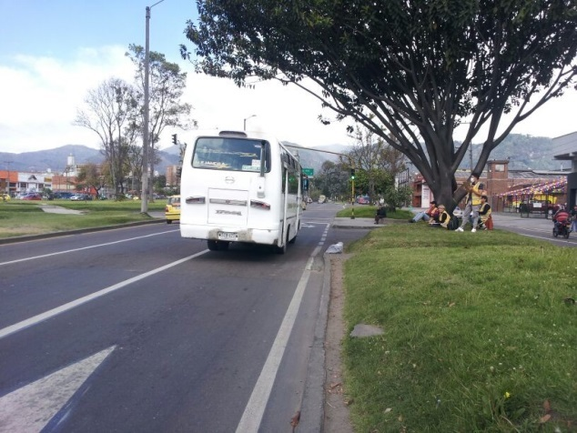 |  |  |  |  | 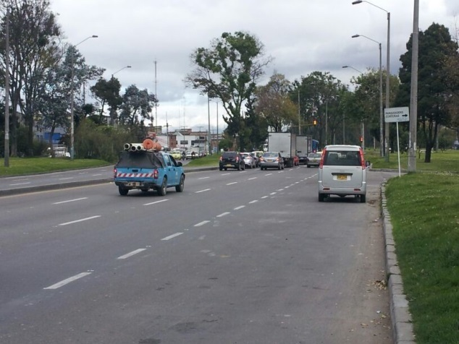

 |  | ACCESO OCCIDENTE |  |  |  |  | ACCESO ORIENTE

